Etabliseementnavigation, regist
- BO | Titre | Pré-conditions | Steps | tests_data | Résultats Actuels | Résultats Attendus | Status (Réussi/ Echéc) | Remarques | Captures

19 | redirection vers Etablissement | 1) L'admin est connecté au Back-Office avec un email et mot de passe valides {bchaker28@yahoo.com, admin} via URL: https://chakertestqa-bo.playpro.fr /back-office/login 2) Une internet stable et forte | 1) cliquer sur Paramètres en sidebar 2) cliquer sur Etablissement |  | La page Informations de l’établissement s'affiche sous Paramètres | L'administrateur se redirige vers la Page Etablissement en affichant un titre: Informations de l’établissement | Passed
19 | accéder à la page Facturation & Paiements | 1) L'admin est connecté au Back-Office avec un email et mot de passe valides {bchaker28@yahoo.com, admin} via URL: https://chakertestqa-bo.playpro.fr /back-office/login 2) L'admin est sur la page: https://chakertestqa-bo.playpro.fr/ back-office/v2/establishment/1/edit 2) Une internet stable et forte | 1) cliquer sur Le bouton "Accéder" |  | L'admin se redirige vers Facturation & Paiements de l'établissement | L'administrateur se redirige vers la Page Facturation & Paiements en affichant un titre: Facturation & Paiements Complétez les informations essentielles pour activer votre profil. Renseignez toutes les informations de base de votre établissement | Passed
19 | accéder à la page Règles de réservation & annulation | 1) L'admin est connecté au Back-Office avec un email et mot de passe valides {bchaker28@yahoo.com, admin} via URL: https://chakertestqa-bo.playpro.fr /back-office/login 2) L'admin est sur la page: https://chakertestqa-bo.playpro.fr/ back-office/v2/establishment/1/edit 2) Une internet stable et forte | 1) cliquer sur Le bouton "Accéder" |  | L'admin se redirige vers Règles de réservation & annulation de l'établissement | L'administrateur se redirige vers L'interface Règles de réservation & annulation | Passed
 | Informations établissement
19 | accéder à la page Informations établissement | 1) L'admin est connecté au Back-Office avec un email et mot de passe valides {bchaker28@yahoo.com, admin} via URL: https://chakertestqa-bo.playpro.fr /back-office/login 2) L'admin est sur la page: https://chakertestqa-bo.playpro.fr/ back-office/v2/establishment/1/edit 2) Une internet stable et forte | 1) cliquer sur Le bouton "Accéder" |  | L'admin se redirige vers Informations établissement | L'administrateur se redirige vers la Page Informations établissement en affichant un titre: Complétez les informations essentielles pour activer votre profil. Renseignez toutes les informations de base de votre établissement | Passed
 | Informations établissement Informations générales sélèctionner Langue et Enregistrer | 1) L'admin est connecté au Back-Office avec un email et mot de passe valides {bchaker28@yahoo.com, admin} via URL: https://chakertestqa-bo.playpro.fr /back-office/login 2) L'admin est sur la page: https://chakertestqa-bo.playpro.fr/ back-office/v2/establishment/1/edit 2) Une internet stable et forte | 1) sélèctionner valeur de Langue 2) cliquer sur le bouton Save | 1) English | La configuration aéte mise à jour avec succès! | Les Informations générales sont enregistrées avec succès. | Passed
 | Informations établissement Informations générales sélèctionner Fuseau horaire et Enregistrer | 1) L'admin est connecté au Back-Office avec un email et mot de passe valides {bchaker28@yahoo.com, admin} via URL: https://chakertestqa-bo.playpro.fr /back-office/login 2) L'admin est sur la page: https://chakertestqa-bo.playpro.fr/ back-office/v2/establishment/1/edit 2) Une internet stable et forte | 1) sélèctionner valeur de Fuseau horaire 2) cliquer sur le bouton Enregistrer | 1) Europe/Paris - UTC+1 (Central) | La configuration aéte mise à jour avec succès! | Les Informations générales sont enregistrées avec succès. | Passed
 | Informations établissement Informations générales saisir Nom de l'établissement et Enregistrer | 1) L'admin est connecté au Back-Office avec un email et mot de passe valides {bchaker28@yahoo.com, admin} via URL: https://chakertestqa-bo.playpro.fr /back-office/login 2) L'admin est sur la page: https://chakertestqa-bo.playpro.fr/ back-office/v2/establishment/1/edit 2) Une internet stable et forte | 1) saisir Nom de l'établissement 2) cliquer sur le bouton Enregistrer | 1) Play Pro | La configuration aéte mise à jour avec succès! | Les Informations générales sont enregistrées avec succès. | Passed
 | Informations établissement Informations générales saisir Raison sociale et Enregistrer | 1) L'admin est connecté au Back-Office avec un email et mot de passe valides {bchaker28@yahoo.com, admin} via URL: https://chakertestqa-bo.playpro.fr /back-office/login 2) L'admin est sur la page: https://chakertestqa-bo.playpro.fr/ back-office/v2/establishment/1/edit 2) Une internet stable et forte | 1) saisir Raison sociale 2) cliquer sur le bouton Enregistrer | 1) AVENTURE GROUPE SAS | La configuration aéte mise à jour avec succès! | Les Informations générales sont enregistrées avec succès. | Passed
 | Informations établissement Informations générales sélèectionner Forme juridique et Enregistrer | 1) L'admin est connecté au Back-Office avec un email et mot de passe valides {bchaker28@yahoo.com, admin} via URL: https://chakertestqa-bo.playpro.fr /back-office/login 2) L'admin est sur la page: https://chakertestqa-bo.playpro.fr/ back-office/v2/establishment/1/edit 2) Une internet stable et forte | 1) sélèctionner Forme juridique 2) cliquer sur le bouton Enregistrer | 1) Micro-entreprise | La configuration aéte mise à jour avec succès! | Les Informations générales sont enregistrées avec succès. | Passed
 | Informations établissement Informations générales saisir Numéro d'enregistrement et Enregistrer | 1) L'admin est connecté au Back-Office avec un email et mot de passe valides {bchaker28@yahoo.com, admin} via URL: https://chakertestqa-bo.playpro.fr /back-office/login 2) L'admin est sur la page: https://chakertestqa-bo.playpro.fr/ back-office/v2/establishment/1/edit 2) Une internet stable et forte | 1) saisir Numéro d'enregistrement 2) cliquer sur le bouton Enregistrer | 1) #00000000000000 | La configuration aéte mise à jour avec succès! | Les Informations générales sont enregistrées avec succès. | Passed
 | Informations établissement Informations générales saisir Capital social et Enregistrer | 1) L'admin est connecté au Back-Office avec un email et mot de passe valides {bchaker28@yahoo.com, admin} via URL: https://chakertestqa-bo.playpro.fr /back-office/login 2) L'admin est sur la page: https://chakertestqa-bo.playpro.fr/ back-office/v2/establishment/1/edit 2) Une internet stable et forte | 1) saisir Capital social 2) cliquer sur le bouton Enregistrer | 1) 5000 | La configuration aéte mise à jour avec succès! | Les Informations générales sont enregistrées avec succès. | Passed
 | Informations établissement Informations générales saisir Site web officiel et cliquer Site web officiel actif et Enregistrer | 1) L'admin est connecté au Back-Office avec un email et mot de passe valides {bchaker28@yahoo.com, admin} via URL: https://chakertestqa-bo.playpro.fr /back-office/login 2) L'admin est sur la page: https://chakertestqa-bo.playpro.fr/ back-office/v2/establishment/1/edit 2) Une internet stable et forte | 1) saisir Site web officiel 2) cliquer sur Site web officiel actif 3) cliquer sur le bouton Enregistrer | 1) 5000 | La configuration aéte mise à jour avec succès! | Les Informations générales sont enregistrées avec succès. | Passed

 | Informations établissement Informations fiscales sélèectionner Pays d'enregistrement et Enregistrer | 1) L'admin est connecté au Back-Office avec un email et mot de passe valides {bchaker28@yahoo.com, admin} via URL: https://chakertestqa-bo.playpro.fr /back-office/login 2) L'admin est sur la page: https://chakertestqa-bo.playpro.fr/ back-office/v2/establishment/1/edit 2) Une internet stable et forte | 1) sélèectionner Pays d'enregistrement 3) cliquer sur le bouton Enregistrer | 1) France | La configuration aéte mise à jour avec succès! | Les Informations générales sont enregistrées avec succès. | Passed
 | Informations établissement Informations fiscales Indiquez si vous appliquez la TVA sur vos factures. et Enregistrer | 1) L'admin est connecté au Back-Office avec un email et mot de passe valides {bchaker28@yahoo.com, admin} via URL: https://chakertestqa-bo.playpro.fr /back-office/login 2) L'admin est sur la page: https://chakertestqa-bo.playpro.fr/ back-office/v2/establishment/1/edit 2) Une internet stable et forte | 1) cliquer sur Non 3) cliquer sur le bouton Enregistrer |  | La configuration aéte mise à jour avec succès! et Le champ Numéro de TVA est disparu | Les Informations générales sont enregistrées avec succès. | Passed
 | Informations établissement Informations fiscales Indiquez si vous appliquez la TVA sur vos factures. et Enregistrer | 1) L'admin est connecté au Back-Office avec un email et mot de passe valides {bchaker28@yahoo.com, admin} via URL: https://chakertestqa-bo.playpro.fr /back-office/login 2) L'admin est sur la page: https://chakertestqa-bo.playpro.fr/ back-office/v2/establishment/1/edit 2) Une internet stable et forte | 1) cliquer sur Oui 3) cliquer sur le bouton Enregistrer |  | La configuration aéte mise à jour avec succès! | Les Informations générales sont enregistrées avec succès. | Passed
 | Informations établissement Informations fiscales saisir Numéro de TVA et Enregistrer | 1) L'admin est connecté au Back-Office avec un email et mot de passe valides {bchaker28@yahoo.com, admin} via URL: https://chakertestqa-bo.playpro.fr /back-office/login 2) L'admin est sur la page: https://chakertestqa-bo.playpro.fr/ back-office/v2/establishment/1/edit 2) Une internet stable et forte | 1) saisir Numéro de TVA 3) cliquer sur le bouton Enregistrer | 1) FR12345678901 | La configuration aéte mise à jour avec succès! | Les Informations générales sont enregistrées avec succès. | Passed
 | Informations établissement Informations fiscales sélèctionner Devise de facturation* et Enregistrer | 1) L'admin est connecté au Back-Office avec un email et mot de passe valides {bchaker28@yahoo.com, admin} via URL: https://chakertestqa-bo.playpro.fr /back-office/login 2) L'admin est sur la page: https://chakertestqa-bo.playpro.fr/ back-office/v2/establishment/1/edit 2) Une internet stable et forte | 1) sélèctionner Devise de facturation 3) cliquer sur le bouton Enregistrer | 1) USD | La configuration aéte mise à jour avec succès! | Les Informations générales sont enregistrées avec succès. | Passed

 | Informations établissement Adresse du siège saisir Adresse de l’établissement et Enregistrer | 1) L'admin est connecté au Back-Office avec un email et mot de passe valides {bchaker28@yahoo.com, admin} via URL: https://chakertestqa-bo.playpro.fr /back-office/login 2) L'admin est sur la page: https://chakertestqa-bo.playpro.fr/ back-office/v2/establishment/1/edit 2) Une internet stable et forte | 1) saisir Adresse de l’établissement 3) cliquer sur le bouton Enregistrer | 1) 12 Rue de paris | La configuration aéte mise à jour avec succès! | Les Informations générales sont enregistrées avec succès. | Passed
 | Informations établissement Adresse du siège saisir Complément d'adresse et Enregistrer | 1) L'admin est connecté au Back-Office avec un email et mot de passe valides {bchaker28@yahoo.com, admin} via URL: https://chakertestqa-bo.playpro.fr /back-office/login 2) L'admin est sur la page: https://chakertestqa-bo.playpro.fr/ back-office/v2/establishment/1/edit 2) Une internet stable et forte | 1) saisir Complément d'adresse 3) cliquer sur le bouton Enregistrer | 1) Bâtiment A - 30 étage | La configuration aéte mise à jour avec succès! | Les Informations générales sont enregistrées avec succès. | Passed
 | Informations établissement Adresse du siège saisir Ville et Enregistrer | 1) L'admin est connecté au Back-Office avec un email et mot de passe valides {bchaker28@yahoo.com, admin} via URL: https://chakertestqa-bo.playpro.fr /back-office/login 2) L'admin est sur la page: https://chakertestqa-bo.playpro.fr/ back-office/v2/establishment/1/edit 2) Une internet stable et forte | 1) saisir Ville 3) cliquer sur le bouton Enregistrer | 1) Champagneux | La configuration aéte mise à jour avec succès! | Les Informations générales sont enregistrées avec succès. | Passed
 | Informations établissement Adresse du siège saisir Code postal et Enregistrer | 1) L'admin est connecté au Back-Office avec un email et mot de passe valides {bchaker28@yahoo.com, admin} via URL: https://chakertestqa-bo.playpro.fr /back-office/login 2) L'admin est sur la page: https://chakertestqa-bo.playpro.fr/ back-office/v2/establishment/1/edit 2) Une internet stable et forte | 1) saisir Code postal 3) cliquer sur le bouton Enregistrer | 1) 73240 | La configuration aéte mise à jour avec succès! | Les Informations générales sont enregistrées avec succès. | Passed
 | Informations établissement Adresse du siège sélèctionner Pays et Enregistrer | 1) L'admin est connecté au Back-Office avec un email et mot de passe valides {bchaker28@yahoo.com, admin} via URL: https://chakertestqa-bo.playpro.fr /back-office/login 2) L'admin est sur la page: https://chakertestqa-bo.playpro.fr/ back-office/v2/establishment/1/edit 2) Une internet stable et forte | 1) sélèctionner Pays 3) cliquer sur le bouton Enregistrer | 1) France | La configuration aéte mise à jour avec succès! | Les Informations générales sont enregistrées avec succès. | Passed

 | Informations établissement Réseaux sociaux saisir mon site et Enregistrer | 1) L'admin est connecté au Back-Office avec un email et mot de passe valides {bchaker28@yahoo.com, admin} via URL: https://chakertestqa-bo.playpro.fr /back-office/login 2) L'admin est sur la page: https://chakertestqa-bo.playpro.fr/ back-office/v2/establishment/1/edit 2) Une internet stable et forte | 1) saisir site web 3) cliquer sur le bouton Enregistrer | 1) https://chakertestqa.playpro.fr/ | ERROR 500 API: https://chakertestqa-bo.playpro.fr/ back-office/v2/establishment/1/update Method: PUT Response: { "message": "SQLSTATE[HY000]: General error: 1364 Field 'template_id' doesn't have a default value (SQL: insert into `website_settings` (`parameter`, `value`, `updated_at`, `created_at`) values (website, https://chakertestqa.playpro.fr/, 2026-01-16 11:11:12, 2026-01-16 11:11:12))", "exception": "Illuminate\\Database\\QueryException", "file": "/home/forge/tenants.playpro.fr/vendor/ laravel/framework/src/Illuminate/Database/ Connection.php", "line": 712, | Les Informations générales sont enregistrées avec succès. | Passed

 | Horaires
19 | accéder à la page Horaires | 1) L'admin est connecté au Back-Office avec un email et mot de passe valides {bchaker28@yahoo.com, admin} via URL: https://chakertestqa-bo.playpro.fr /back-office/login 2) L'admin est sur la page: https://chakertestqa-bo.playpro.fr/ back-office/v2/establishment/1/edit 2) Une internet stable et forte | 1) cliquer sur Le bouton "Accéder" |  | L'admin se redirige vers Horaires établissement | L'administrateur se redirige vers la Page Horaires établissement en affichant un titre: Horaires Complétez les informations essentielles pour activer votre profil. Informations manquantes : merci de compléter vos informations de paiement | Passed
 | chore establishment config v2 : fix get default planning modifier jours Planning régulier | 1) L'admin est connecté au Back-Office avec un email et mot de passe valides {bchaker28@yahoo.com, admin} via URL: https://chakertestqa-bo.playpro.fr /back-office/login 2) L'admin est sur la page: https://chakertestqa-bo.playpro.fr/ back-office/v2/establishment/1/edit 2) Une internet stable et forte | 1) choisir quelques jours 2) cliquer sur le bouton Enregistrer | 1) Lundi, Mardi, Mercredi, Jeudi, Vendredi Samedi et Dimanche ne pas cliqué | message : Planning est enregistré avec succès et sur site web: Horaires d'ouverture Lundi: 08:00 - 13:00, 14:00 - 18:00 Mardi: 08:00 - 13:00, 14:00 - 18:00 Mercredi: 08:00 - 13:00, 14:00 - 18:00 Jeudi: 08:00 - 13:00, 14:00 - 18:00 Vendredi: 08:00 - 13:00, 14:00 - 18:00 Samedi: Fermé Dimanche: Fermé | L'enregistrement du planning se termine correctement planning modifié s'affiche correctement su le site | Passed
 | chore establishment config v2 : fix get default planning modifier horaires Planning régulier | 1) L'admin est connecté au Back-Office avec un email et mot de passe valides {bchaker28@yahoo.com, admin} via URL: https://chakertestqa-bo.playpro.fr /back-office/login 2) L'admin est sur la page: https://chakertestqa-bo.playpro.fr/ back-office/v2/establishment/1/edit 2) Une internet stable et forte | 1) modifier horaires de quelques jours 2) cliquer sur le bouton Enregistrer | 1) Samedi Ouverture 8:15 AM Fermeture 6:15 PM Pause 1:15 PM 2:15 PM Lundi Ouverture 9:00 AM Fermeture 7:00 PM Pause 1:00 PM 2:00 PM Mardi Ouverture 9:15 AM Fermeture 7:15 PM Pause 1:00 PM 2:00 PM Mercredi Ouverture 9:20 AM Fermeture 6:20 PM Pause 1:00 PM 2:00 PM Jeudi Ouverture 10:00 AM Fermeture 6:00 PM Pause 1:00 PM 2:00 PM | message : Planning est enregistré avec succès et sur site web: Horaires d'ouverture Lundi: 09:00 - 13:00, 14:00 - 19:00 Mardi: 09:15 - 13:00, 14:00 - 19:15 Mercredi: 09:20 - 13:00, 14:00 - 18:20 Jeudi: 10:00 - 13:00, 14:00 - 18:00 Vendredi: 08:00 - 13:00, 14:00 - 18:00 Samedi: 08:15 - 13:15, 14:15 - 18:15 Dimanche: Fermé | L'enregistrement du planning se termine correctement planning modifié s'affiche correctement su le site | Passed
 | chore establishment config v2 : fix get default planning supprimer quelques pauses Planning régulier | 1) L'admin est connecté au Back-Office avec un email et mot de passe valides {bchaker28@yahoo.com, admin} via URL: https://chakertestqa-bo.playpro.fr /back-office/login 2) L'admin est sur la page: https://chakertestqa-bo.playpro.fr/ back-office/v2/establishment/1/edit 2) Une internet stable et forte | 1) supprimer pauses de quelques horaires de jours 2) cliquer sur le bouton Enregistrer | 1) Samedi Ouverture 8:15 AM Fermeture 6:15 PM Pause 1:15 PM 2:15 PM Lundi Ouverture 9:00 AM Fermeture 7:00 PM Pause 1:00 PM 2:00 PM Mardi Ouverture 9:15 AM Fermeture 7:15 PM Pause 1:00 PM 2:00 PM Mercredi Ouverture 9:20 AM Fermeture 6:20 PM Pause 1:00 PM 2:00 PM Jeudi Ouverture 10:00 AM Fermeture 6:00 PM Pause 1:00 PM 2:00 PM | message : Planning est enregistré avec succès et sur site web: Horaires d'ouverture Lundi: 09:00 - 19:00 Mardi: 09:15 - 13:00, 14:00 - 19:15 Mercredi: 09:20 - 13:00, 14:00 - 18:20 Jeudi: 10:00 - 13:00, 14:00 - 18:00 Vendredi: 08:00 - 13:00, 14:00 - 18:00 Samedi: 08:15 - 18:15 Dimanche: Fermé | L'enregistrement du planning se termine correctement planning modifié s'affiche correctement su le site | Passed
 | Establishment Planning Fermeture temporaire Ajouter un exception | 1) L'admin est connecté au Back-Office avec un email et mot de passe valides {bchaker28@yahoo.com, admin} via URL: https://chakertestqa-bo.playpro.fr /back-office/login 2) L'admin est sur la page: https://chakertestqa-bo.playpro.fr/ back-office/v2/establishment/1/edit 2) Une internet stable et forte | 1) cliquer sur le bouton "Ajouter une exception" 2) saisir Titre de la fermeture 3) choisir Date de début* 4) choisir Heure de début* 5) choisir Date de fin* 6) choisir Heure de fin* 7) sélèctionner Motif * 8) cliquer sur le bouton Enregistrer | 2) Maintenance 3) 17/01/2026 4) 12:00 PM 5) 17/01/2026 6) 9:00 PM 7) Fermeture exceptionnelle | message : Exception crée avec succès et affichage exception dans la liste de fermetures temporaires | L'enregistrement du exception se termine correctement | Passed
 | traduction FRONT - SITE
 | check traduction sur site web Front | 1) L'admin est connecté au Back-Office avec un email et mot de passe valides {bchaker28@yahoo.com, admin} via URL: https://chakertestqa-bo.playpro.fr /back-office/login 2) L'admin est sur la page: Paramètres > Établissement > Informations établissement > Informations générales 3) Une internet stable et forte 4) La langue de traduction appliquée: Français | 1)Aller vers la page Profil URL : /profile 2) Vérifier la langue des liens du menu profil 3) Rafraîchir la page (F5 / reload navigateur) 4) Observer de nouveau la langue des liens |  | Après rechargement de la page Profil : Les liens apparaissent en anglais Incohérence avec la langue configurée (FR) | Tous les libellés du menu profil restent en français La langue ne change pas après le rechargement | Failed

 | validation clés STRIPE PLPRB-1740 fix show stripe secret on update establishment | 1) L'admin est connecté au Back-Office avec un email et mot de passe valides {bchaker28@yahoo.com, admin} via URL: https://chakertestqa-bo.playpro.fr /back-office/login 2) L'admin est sur la page: Paramètres > Établissement > Facturations & Paiements > Configuration Stripe 3) Une internet stable et forte 4) La langue de traduction appliquée: Français | 1) saisir un Clé API 2) saisir un Clé secret 3) cliquer sur le bouton Enregistrer | STRIPE_KEY=pk_test_51NzLGpLzRuw2JmVx8EXtiLEXE7n16wvqg aHb86SCkt3vOEUIhrPuIezJJAiW4vrwPqLRrYguoEz5cOzmMUhR uHMy00OWDOLPQC STRIPE_SECRET=sk_test_51NzLGpLzRuw2JmVxHRTOjuGneNx8v Vp7uwIDwo6Tl4YljiCchwWPTpJg1f2SHn5lv062i91wSEU2PeIObw lh7Lmv00pcIC8Egi | un message d'erreur qui s'affiche: Clé secrète Test invalide (doit commencer par sk_test_) et le secret key retourné= eyJpdiI6IlpUaVU5a0ZQVjlndmtCdUxwZmN3SEE9PSIs InZhbHVlIjoiNkFaT0JYU0RJdStVdnZnNHlLbmhKTzlwL 0VaN1lrdzM5UWhIYkpGVjVSTmN1aU1rVnJJZlBjU0c2bkE rM3BTSFJPUk00UUtTZkhQWVMxN3kxU3cxNGZFTE9sRjBRV mliam1HNENTK2g4Q05sT0plNlVDdWJ3R3p4Y1B3WXM2WDA wNXhmdisrbUJsRXhSK1owT1RsSnlnPT0iLCJtYWMiOiJj ZDZlYWNmYzQxM2NkYWVmYTMwODM1YWQzMmQ1YmVhMWM0Z DcwOTU5NjAzYjI4YjYwYzRmZWJlMTBhMGRjMmMxIiwidG FnIjoiIn0= | update et validation de secrets api keys Stripe correctement | Corrigé | 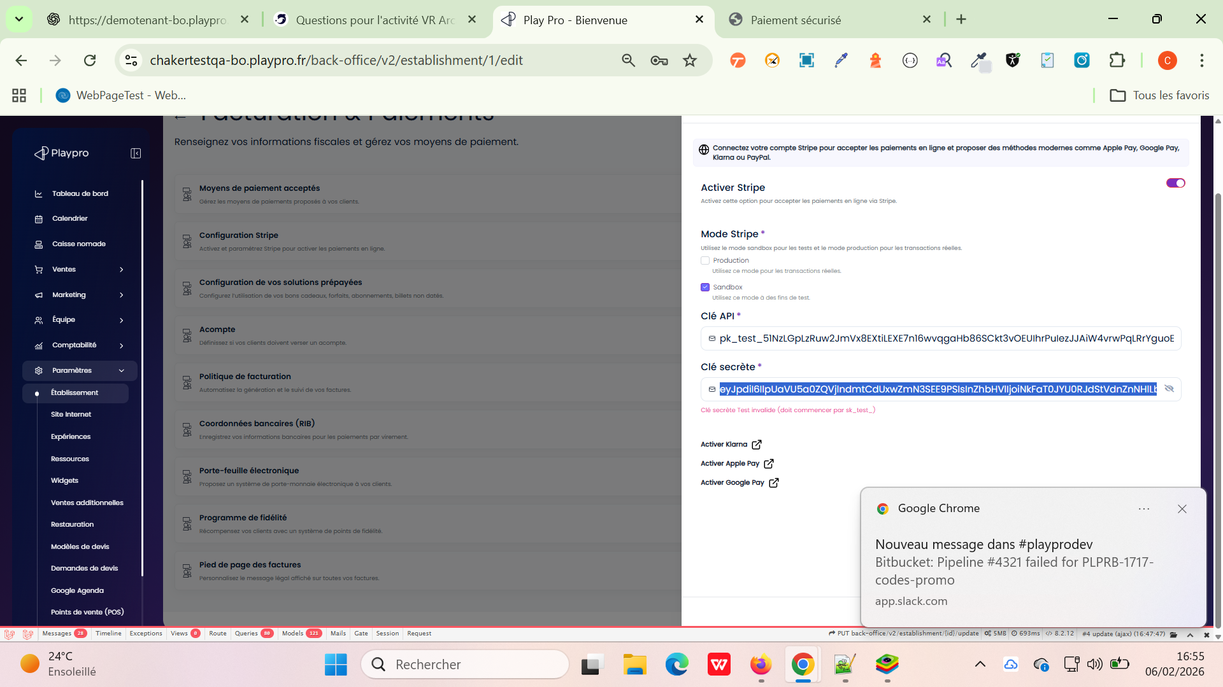

 | Paramètres > Établissement Fermeture du popup "Règles de réservation & annulation" | 1) L'admin est connecté au Back-Office avec un email et mot de passe valides {bchaker28@yahoo.com, admin} via URL: https://template-bo.playpro.fr/ back-office/login 2) L'admin est sur la page: https://template-bo.playpro.fr/ back-office/v2/establishment/1/edit 3) Une internet stable et forte 4) L'admin est sur le bloc "Règles de réservation & annulation" | 1) cliquer sur le bouton Accèder 2) vérifier que le popup est ouvert 3) cliquer sur le bouton (x) en haut droit en popup 4) vérifier que le popup est fermé 5) cliquer sur le bouton Accèder 6) cliquer sur le bouton Enregistrer en bas droit en popup 7) vérifier que le popup est fermé 8) cliquer sur le bouton Accèder 9) cliquer sur le bouton Annuler en bas droit en popup 10) vérifier que le popup est fermé |  | Le popup se ferme immédiatement et L'utilisateur clique une seule fois Le popup ne semble pas bloqué Après fermeture, une notification apparait : La configuration a été mise à jour avec succès! | ✔ Popup fermé avec 1 clic ✔ Aucune latence ou blocage UI ✔ Aucune notification si aucun changement Le popup se ferme immédiatement Un seul clic suffit pour fermer Aucun message de succès ne s’affiche si aucune modification n’est faite | Passed

 | Etablissement => Méthodes de paiement prépayées Default Validity (Voucher & Ticket) TEST 01 Nouvelle Instance | 1) L'admin est connecté au Back-Office avec un email et mot de passe valides {bchaker28@yahoo.com, admin} via URL: https://template-bo.playpro.fr/ back-office/login 2) L'admin est sur la page: https://template-bo.playpro.fr/ back-office/v2/establishment/1/edit 3) Une internet stable et forte 4) L'admin est sur la page Etablissement (BO) via URL: https://chaker-test-global-bo.playpro.fr/ back-office/v2/establishment/1/edit | 1) Aller vers Facturation & Paiements 2) Passer vers Configuration de vos solutions prépayées 3) Vérifier les champs : Validité bon cadeau Validité billet non daté |  | valeurs conservées (1 / 100) | Vérifier que la validité par défaut des : + Bons cadeaux + Billets non datés est bien définie à 180 jours on vérifiant correctement: date expiration | Test En Cours
 | Etablissement => Méthodes de paiement prépayées Default Validity (Voucher & Ticket) TEST 02 Ancienne instance (Régression) | 1) L'admin est connecté au Back-Office avec un email et mot de passe valides {bchaker28@yahoo.com, admin} via URL: https://template-bo.playpro.fr/ back-office/login 2) L'admin est sur la page: https://template-bo.playpro.fr/ back-office/v2/establishment/1/edit 3) Une internet stable et forte 4) L'admin est sur la page Etablissement (BO) via URL: https://chaker-test-global-bo.playpro.fr/ back-office/v2/establishment/1/edit | 1) Aller vers Facturation & Paiements 2) Passer vers Configuration de vos solutions prépayées 3) Vérifier les champs : Validité bon cadeau Validité billet non daté |  | valeurs conservées (1 / 100) | Vérifier que la validité par défaut des : + Bons cadeaux + Billets non datés est bien définie à 180 jours on vérifiant correctement: date expiration | Test En Cours

 | Activer le partage de paiement selon Stripe actif ou non | 1) L'admin est connecté au Back-Office avec un email et mot de passe valides {bchaker28@yahoo.com, admin} via URL: https://template-bo.playpro.fr/ back-office/login 2) L'admin est sur la page: https://template-bo.playpro.fr/ back-office/v2/establishment/1/edit 3) Une internet stable et forte 4) L'admin est sur la page Etablissement (BO) via URL: https://chaker-test-global-bo.playpro.fr/ back-office/v2/establishment/1/edit 5) L'admin est sur la page Facturation & Paiements > Configuration Stripe | 1) Activer STRIPE 2) vérifier Switch du partage de paiement |  | l'info ne pas renvoyé sur le front pour le moment de passer des réservations avec partage paiement | Lors de l’activation de Stripe, ajouter un switch pour “Activer les paiements partagés” Cette info doit être renvoyée à l’API Front pour puisse afficher Régle métier : Si Stripe est désactivé, le paiement partagé est automatiquement désactivé | Passed
 | Désactiver le partage de paiement selon Stripe actif ou non | 1) L'admin est connecté au Back-Office avec un email et mot de passe valides {bchaker28@yahoo.com, admin} via URL: https://template-bo.playpro.fr/ back-office/login 2) L'admin est sur la page: https://template-bo.playpro.fr/ back-office/v2/establishment/1/edit 3) Une internet stable et forte 4) L'admin est sur la page Etablissement (BO) via URL: https://chaker-test-global-bo.playpro.fr/ back-office/v2/establishment/1/edit 5) L'admin est sur la page Facturation & Paiements > Configuration Stripe | 1) Désactiver STRIPE 2) vérifier Switch du partage de paiement |  | l'info ne pas renvoyé sur le front pour le moment que le partage de paiement est indisponible | Lors de l’activation de Stripe, ajouter un switch pour “Activer les paiements partagés” Cette info doit être renvoyée à l’API Front pour puisse afficher Régle métier : Si Stripe est désactivé, le paiement partagé est automatiquement désactivé | Passed

 | Activation/Désactivation Bons Cadeaux Ajouter Switch pour activer bons cadeaux | 1) L'admin est connecté au Back-Office avec un email et mot de passe valides {bchaker28@yahoo.com, admin} via URL: https://template-bo.playpro.fr/ back-office/login 2) L'admin est sur la page: https://template-bo.playpro.fr/ back-office/v2/establishment/1/edit 3) Une internet stable et forte 4) L'admin est sur la page Etablissement (BO) via URL: https://chaker-test-global-bo.playpro.fr/ back-office/v2/establishment/1/edit 5) L'admin est sur la page Facturation & Paiements > Configuration de vos solutions prépayées | 1) Vérifier Le Toggle bouton 2) Cliquer pour activer 3) Cliquer pour désactiver |  | Le Switch d'activation Bons Cadeaux s'affiche correctement | On ajoute un switch pour activer les bons cadeaux | Passed | 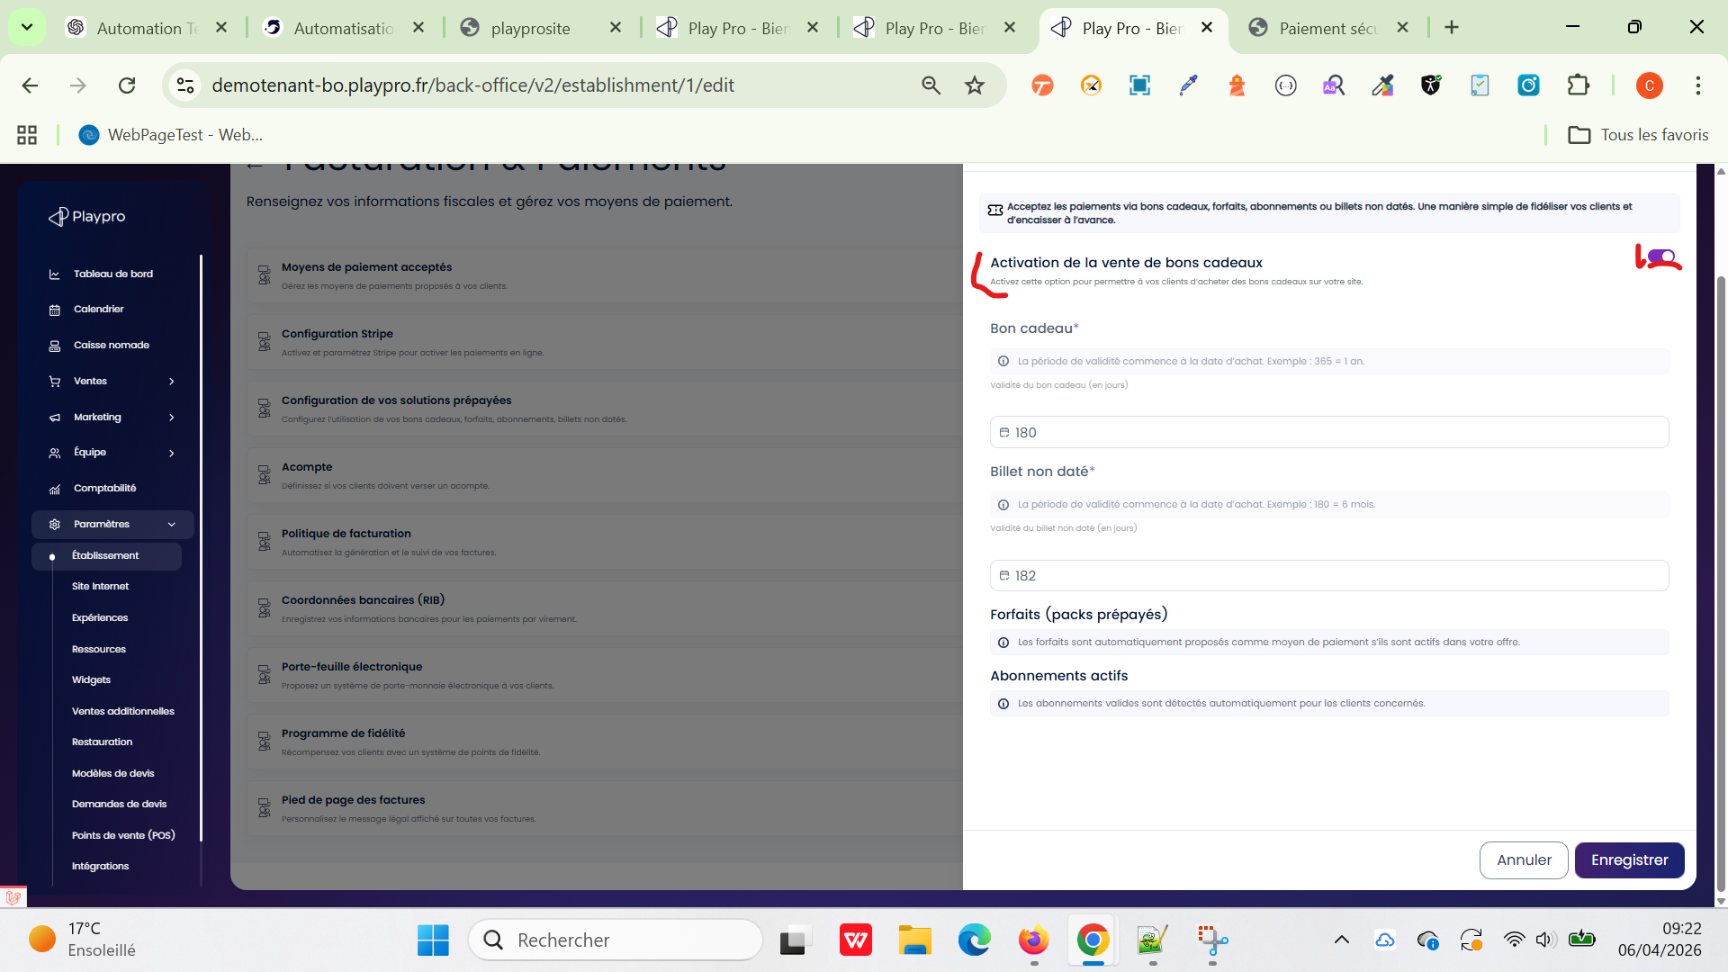
 | Activation/Désactivation Bons Cadeaux Vérifier la désactivation des bons cadeaux: - en sections (Site Internet) - en menu (Site Internet) - en Widgets | 1) L'admin est connecté au Back-Office avec un email et mot de passe valides {bchaker28@yahoo.com, admin} via URL: https://template-bo.playpro.fr/ back-office/login 2) L'admin est sur la page: https://template-bo.playpro.fr/ back-office/v2/establishment/1/edit 3) Une internet stable et forte 4) L'admin est sur la page Etablissement (BO) via URL: https://chaker-test-global-bo.playpro.fr/ back-office/v2/establishment/1/edit 5) L'admin est sur la page Facturation & Paiements > Configuration de vos solutions prépayées | 1) désactiver bons cadeaux 2) Aller vers les sections/menu 3) vérifier le statut de bons cadeaux |  | 1) Le bon cadeau Menu en site internet est désactivé 2) Le bon cadeau Section en site internet est désactivé 3) Le bon cadeau Widgets est désactivé et lorsque je retourne vers le SITE FO je ne trouve pas Section Bons Cadeaux | Cet élément sera également: 1) utilisé dans le back-office pour désactiver les sections/menu liés aux bons cadeaux dans Site Internet 2) utilisé dans le back-office pour désactiver dans les Widgets pour l’intégration des Bons cadeaux | Passed | 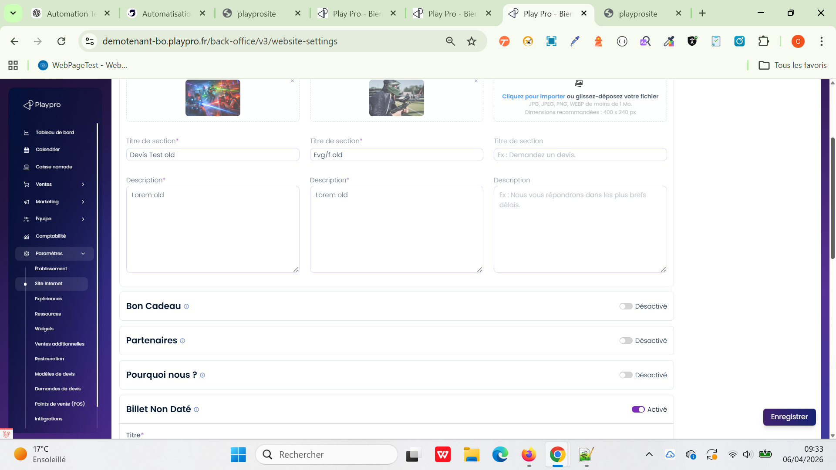 | 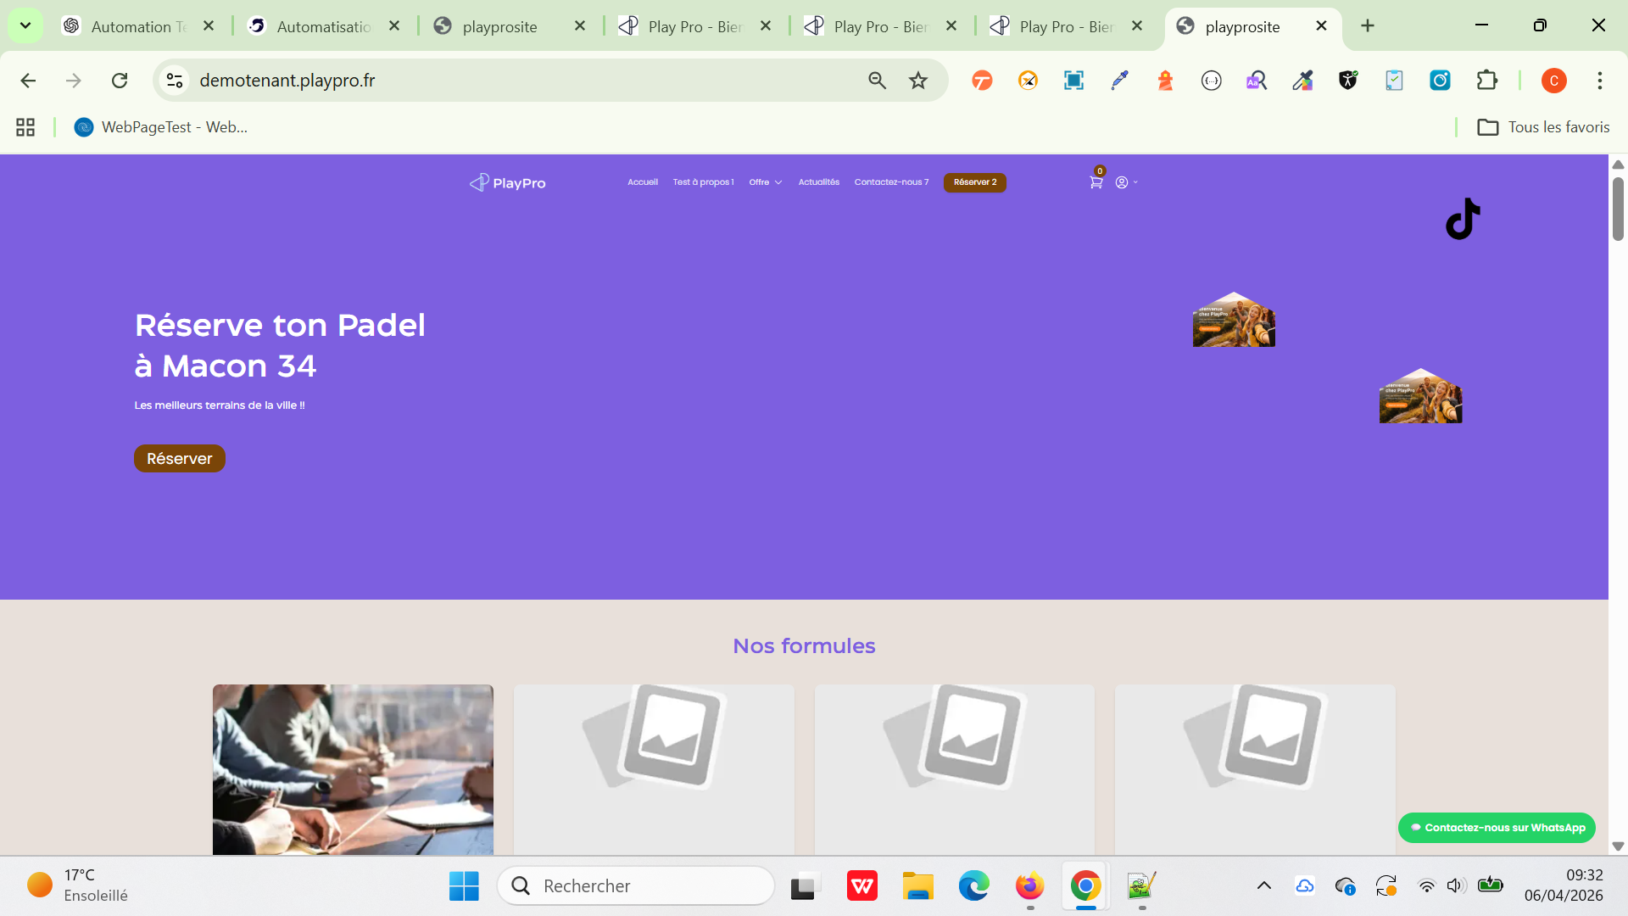 | 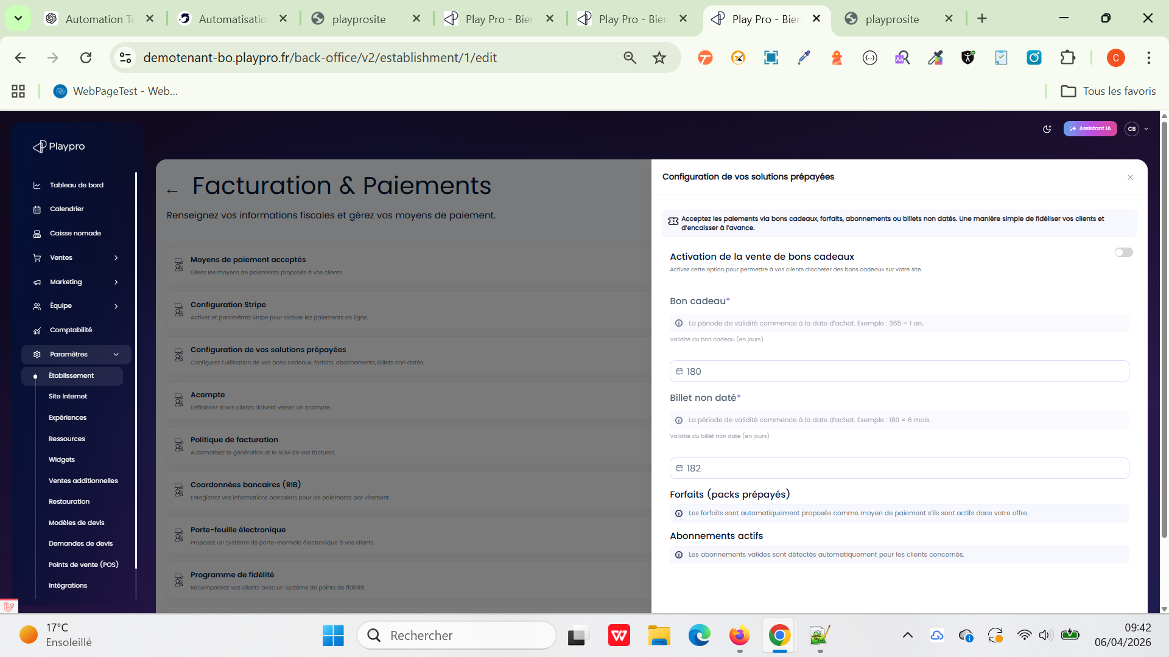
 | Activation/Désactivation Bons Cadeaux Vérifier la ré-activation des bons cadeaux: - en sections (Site Internet) - en menu (Site Internet) - en Widgets | 1) L'admin est connecté au Back-Office avec un email et mot de passe valides {bchaker28@yahoo.com, admin} via URL: https://template-bo.playpro.fr/ back-office/login 2) L'admin est sur la page: https://template-bo.playpro.fr/ back-office/v2/establishment/1/edit 3) Une internet stable et forte 4) L'admin est sur la page Etablissement (BO) via URL: https://chaker-test-global-bo.playpro.fr/ back-office/v2/establishment/1/edit 5) L'admin est sur la page Facturation & Paiements > Configuration de vos solutions prépayées | 1) Ré-activer bons cadeaux 2) Aller vers les Widgets 3) vérifier le stautut de bons cadeaux |  | 1) Le bon cadeau Menu en site internet est ré-activé 2) Le bon cadeau Section en site internet est ré-activé 3) Le bon cadeau Widgets est ré-activé et lorsque je retourne vers le SITE FO je trouve Section Bons Cadeaux | Cet élément sera également: 1) utilisé dans le back-office pour ré-activer les sections/menu liés aux bons cadeaux dans Site Internet 2) utilisé dans le back-office pour ré-activer dans les Widgets pour l’intégration des Bons cadeaux | Passed | 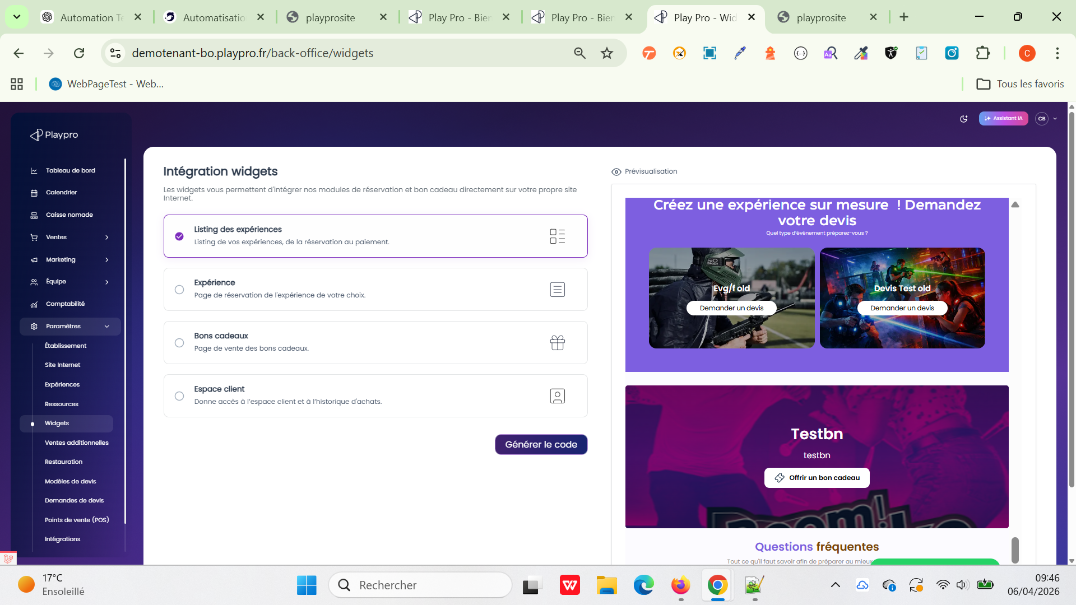 | 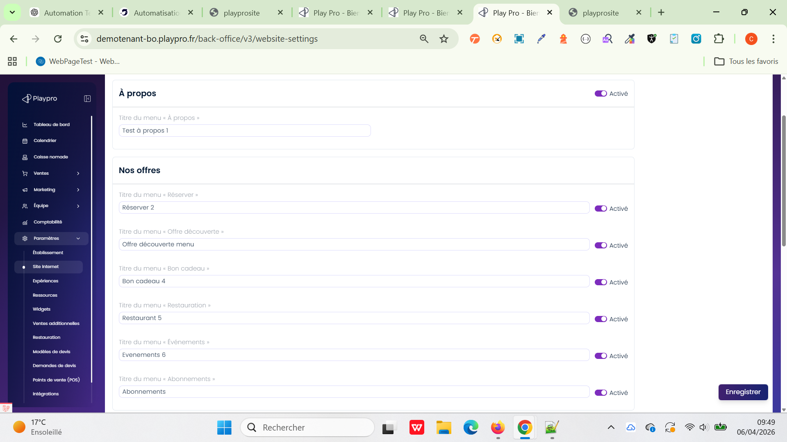 | 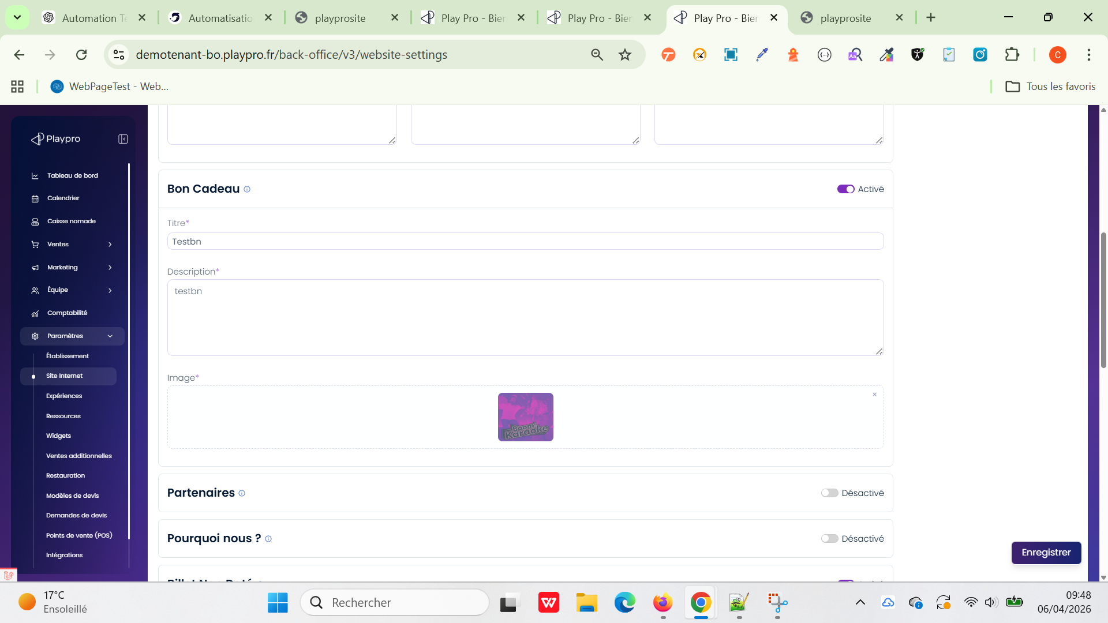
 | Activation/Désactivation Bons Cadeaux return par API front website | 1) L'admin est connecté au Back-Office avec un email et mot de passe valides {bchaker28@yahoo.com, admin} via URL: https://template-bo.playpro.fr/ back-office/login 2) L'admin est sur la page: https://template-bo.playpro.fr/ back-office/v2/establishment/1/edit 3) Une internet stable et forte 4) L'admin est sur la page Etablissement (BO) via URL: https://chaker-test-global-bo.playpro.fr/ back-office/v2/establishment/1/edit 5) L'admin est sur la page Facturation & Paiements > Configuration de vos solutions prépayées | 1) Vérifier Le Toggle bouton 2) Cliquer pour activer 3) Cliquer pour désactiver | Pour le moment si je ré-active bons cadeaux, je reçois en response ws: "activate_vouchers_fo": true, | "etablissement": [ { "id": 1, "country_id": 1, "currency_id": 2, "front_office": 1, "name": "Play Proo", "slug": "play-pro", "address": "Lieu dit St Martin", "city": "Chamagnieu", "country": "France", "spaces": null, "materials": null, "photo": null, "logo": null, "email": "bchaker28@yahoo.com", "email_contact_client": "ch-admin@yopmail.com", "visibility_contact_phone": true, "phone_number": "+352065442520", "phone_number2": "+352065442524", "phone_number_whatsapp": "+332065442524", "postal_code": "38460", "deposit": true, "is_deposit_checkout_fo_active": false, "is_deposit_checkout_bo_contributor_active": true, "accompte": 100, "accompte_type": "percentage", "activate_vouchers_fo": true, "activate_fidelity_points_fo": true, | un nouvel élément “voucher_on_sale” true/false doit renvoyer par l’api website FRONT | Passed

 | Annulation réservation | 1) L'admin est connecté au Back-Office avec un email et mot de passe valides {bchaker28@yahoo.com, admin} via URL: https://template-bo.playpro.fr/ back-office/login 2) L'admin est sur la page: https://template-bo.playpro.fr/ back-office/v2/establishment/1/edit 3) Une internet stable et forte 4) L'admin est sur la page Etablissement (BO) via URL: https://chaker-test-global-bo.playpro.fr/ back-office/v2/establishment/1/edit 5) L'admin est sur la page Règles de réservation & annulation > ANNULATION PAR LE CLIENT | 1) Désactiver OPTION: Autoriser l’annulation par le client 2) Cliquer sur le bouton Enregistrer 3) Retourner vers Le site fo (Mes réservations) 4) passer sur une réservation 5) vérifier l'annulation de cette commande |  | La configuration a été mise à jour avec succès et Si le client hover vers détails Commande, il ne trouve pas le bouton Annuler | Activation/Désactivation Annulation En Multi - Eyablissement permet L'annulation des réservations du client sur son espace. | Passed

 | vérifier le passage d"une commande et le paiement avec un bon cadeau CONFIGURATION Etablissement > Configuration de vos solutions prépayées > Désactiver la vente de bons cadeaux | 1) L'admin est connecté au Back-Office avec un email et mot de passe valides {bchaker28@yahoo.com, admin} via URL: https://template-bo.playpro.fr/ back-office/login 2) L'admin est sur la page: https://template-bo.playpro.fr/ back-office/v2/establishment/1/edit 3) Une internet stable et forte 4) L'admin est sur la page Etablissement (BO) via URL: https://chaker-test-global-bo.playpro.fr/ back-office/v2/establishment/1/edit 5) L'admin est sur la page de réservation via URL: https://demotenant.playpro.fr/discover /reservation | 1) Passer une réservation d'une activité 2) En panier, cliquer sur Bon cadeau 3) Renseigner mon bon cadeau 4) Cliquer sur le bouton Utiliser 5) Cliquer sur le bouton Confirmer la réservation | 1) https://demotenant.playpro.fr/discover/ reservation/paintball-game-immersion Paintball-Game-Immersion - salle-sync-karafun calendar mardi 07 avril 2026 à 16:45 clock Paintball-Game-Immersion Détails: Paintball-Game-Immersion X 3 192.90 € Montant total: 192.90 € Bon cadeau: 192.90 € À régler maintenant: 0.00 € 3) 26-04-34236256 | La commande est payé correctement en utilisant Bon cadeau comme Méthode de paiement | Réservation commande et paiement en utilisant le bon cadeau PArés la configuration switch pour la désactivation des bons cadeaux | Passed

 | TC_ONBOARDING_001 — Liaison automatique du company_name depuis l’onboarding Vérifier que le champ “Nom légal de l'entreprise” saisi lors de l’onboarding est correctement récupéré dans Paramètres > Établissement > Informations générales. | 1) Accès à la page d’inscription tenant 2) Aucun compte existant avec l’email utilisé 3) L'admin est déjà crée un nouveau compte Tenant 4) Une internet stable et forte 5) L'admin est sur la page Etablissement (BO) via URL: https://chaker-test-global-bo.playpro.fr/ back-office/v2/establishment/1/edit | 1) Accéder à : https://tenants.playpro.fr/register-tenant 2) Remplir tous les champs obligatoires 3) Saisir : Nom légal de l’entreprise : “PlayPro QA Testing Company” 4) Finaliser la création du tenant 5) Se rediriger au Back Office créé 6) Aller dans : Paramètres → Établissement → Informations générales 7) Vérifier les champs : Nom de l’établissement Raison sociale | Données de test Nom : Ben Said Prénom : Chaker Email : chaker.bensaid.qa.test+01@gmail.com Téléphone : +33 06 12 34 56 78 Nom légal entreprise : “PlayPro QA Testing Company” URL réservation : vr-arena-qa-test.playpro.fr | Nom de l'établissement* Nom connu du public si différent de la raison sociale. PlayPro QA Testing Company Raison sociale* Nom légal de votre entreprise. PlayPro QA Testing Company | Résultat attendu Le champ “Raison sociale” contient automatiquement : “PlayPro QA Testing Company” Le champ “Nom de l’établissement” est correctement prérempli Les données correspondent aux informations saisies durant l’onboarding Aucune valeur vide ou incohérente n’est affichée La liaison onboarding → establishment validation fonctionne correctement | Passed

 | PLPRB-2353 establishment back office validate fields | 1) L'admin est connecté au Back-Office avec un email et mot de passe valides {bchaker28@yahoo.com, admin} via URL: https://demotenant-bo.playpro.fr/ back-office/login 2) L'admin est sur la page: https://template-bo.playpro.fr/ back-office/v2/establishment/1/edit 3) Une internet stable et forte 4) L'admin est sur la page Etablissement (BO) via URL: https://demotenant-bo.playpro.fr/ back-office/v2/establishment/1/edit 5) L'admin est sur la page Règles de réservation & annulation | 1) Ouvrir le bloc : “Règles de réservation & annulation” 2) Modifier un ou plusieurs champs 3) Cliquer sur “Enregistrer” 4) Vérifier La fermeture de popup et l'affichage de Toast |  | je fais quelques modifications en Etablissement > Règles de réservation & annulation et je save le popup se ferme automatiquement et toast s'affiche correctement | 1) Le popup se ferme correctement et rapidement 2) Aucun blocage UI après sauvegarde 3) Le toast de confirmation s’affiche immédiatement après sauvegarde 4) Le toast ne doit pas apparaître après retour vers la liste des blocs établissement 5) Retour normal vers la page des blocs établissement 6) Les modifications enregistrées sont bien sauvegardées | Passed

 | PLPRB-2394 Register tenant > Mail déjà utilisé | 1) L'admin est connecté au Back-Office avec un email et mot de passe valides {bchaker28@yahoo.com, admin} via URL: https://demotenant-bo.playpro.fr/ back-office/login 2) L'admin est sur la page: https://template-bo.playpro.fr/ back-office/v2/establishment/1/edit 3) Une internet stable et forte 4) L'admin est sur la page Etablissement (BO) via URL: https://demotenant-bo.playpro.fr/ back-office/v2/establishment/1/edit 5) L'admin est sur la page Register Tenant via URL: https://tenants.playpro.fr/register-tenant | 1) Saisir Nom* 2) saisir Prénom* 3) saisir Adresse email professionnelle chaker.bensaid.qa.test+01@yopmail.com 4) saisir Téléphone 5) saisir Nom légal de l'entreprise 6) cliquer sur le bouton Démarrer maintenant |  | le systéme valide Email déjà utilisé et s'affiche : Cet email est déjà utilisé. | validation email à l'étape 2 pour eviter de revenir | Passed

 | PLPRB-2397 Logo mail register tenant | 1) L'admin est connecté au Back-Office avec un email et mot de passe valides {bchaker28@yahoo.com, admin} via URL: https://demotenant-bo.playpro.fr/ back-office/login 2) L'admin est sur la page: https://template-bo.playpro.fr/ back-office/v2/establishment/1/edit 3) Une internet stable et forte 4) Le logo PlayPro est configuré pour les emails système. 5) L'admin est sur la page Register Tenant via URL: https://tenants.playpro.fr/register-tenant | 1) Créer un nouveau tenant. 2) Finaliser le processus d'inscription. 3) Consulter l'email de confirmation reçu par le tenant. 4) Vérifier l'en-tête et le contenu de l'email. |  | Le Logo s'affiche correctement sur email envoyé de register tenant j'ai testé ça sur Brevo (VOIR CAPTURE) | Le logo PlayPro est correctement affiché dans l'email de confirmation. Aucune image vide ou cassée n'est visible. Le logo est chargé sans erreur sur les principaux clients mail (Gmail, Outlook, etc.). L'email conserve sa mise en page et son identité visuelle. | Passed

 | PLPRB-2479 Backend update horaire establismnt in BO/Establishment/ EstablishmentController.php, the vacation save (non-default, date set) at lines 1289 and 1431 calls syncVacationScheduleForEstablishment → writes date-specific rows into space_planning. we have found in db space planning some row with date Etablissement Validation de la mise à jour des horaires vacances de l'établissement | 1) L'admin est connecté au Back-Office avec un email et mot de passe valides {bchaker28@yahoo.com, admin} via URL: https://demotenant-bo.playpro.fr/ back-office/login 2) L'admin est sur la page: https://template-bo.playpro.fr/ back-office/v2/establishment/1/edit 3) Une internet stable et forte 4) Une expérience utilise les horaires de l'établissement. 5) Le Front Office est accessible. | 1) Accéder à Paramètres → Établissement → Horaires d'ouverture. 2) Configurer un Planning régulier Samedi Ouverture: 12:00 Fermeture: 18:00 3) Aller dans Horaires vacances. 4) Ajouter une période de vacances avec une date précise (ex. 04/07/2026). ou 11/07/2026) 5) Définir des horaires exceptionnels (ex. 08:00–21:00). 6) Enregistrer les modifications. 7) Ouvrir le Front Office. 8) Consulter les disponibilités de l'expérience pour la date configurée. |  | Les horaires vacances sont correctement appliqués. Les créneaux du Front Office correspondent aux horaires configurés. La synchronisation fonctionne correctement et le comportement attendu est respecté. matin 08:00 08:35 09:10 09:45 90.6€ 90.6€ 90.6€ 90.6€ Dispo. Dispo. Dispo. Dispo. 50/50 50/50 50/50 50/50 10:20 10:55 11:30 90.6€ 90.6€ 90.6€ Dispo. Dispo. Dispo. 50/50 50/50 50/50 Après-midi 12:05 12:40 13:15 13:50 90.6€ 90.6€ 90.6€ 90.6€ Dispo. Dispo. Dispo. Dispo. 50/50 50/50 50/50 50/50 14:25 15:00 15:35 16:10 90.6€ 90.6€ 90.6€ 90.6€ Dispo. Dispo. Dispo. Dispo. 50/50 50/50 50/50 50/50 16:45 17:20 17:55 90.6€ 90.6€ 90.6€ Dispo. Dispo. Dispo. 50/50 50/50 50/50 Soirée 18:30 19:05 19:40 20:15 90.6€ 90.6€ 90.6€ 90.6€ Dispo. Dispo. Dispo. Dispo. 50/50 50/50 50/50 50/50 | Les horaires vacances sont correctement enregistrés. Les créneaux affichés sur le Front Office respectent les horaires exceptionnels définis (ex. disponibilité jusqu'à 21:00). Les expériences utilisant les horaires de l'établissement prennent bien en compte cette configuration. Aucune anomalie n'est observée lors de la synchronisation des disponibilités. Aucune ligne incohérente avec une date spécifique ne doit être créée dans space_planning en dehors du comportement attendu par la synchronisation. | Passed

 | PLPRB-2281 Paramètres > Etablissement toaster notification Vérifier que le toast de confirmation s'affiche uniquement après un enregistrement des règles de réservation/annulation. | 1) L'admin est connecté au Back-Office avec un email et mot de passe valides {bchaker28@yahoo.com, admin} via URL: https://demotenant-bo.playpro.fr/ back-office/login 2) L'admin est sur la page: https://template-bo.playpro.fr/ back-office/v2/establishment/1/edit 3) Une internet stable et forte 4) UAccéder à Paramètres > Établissement. 5) Ouvrir la section Règles de réservation & annulation. | Scénario 1: Fermeture de la popup sans modification Étapes : 1) Ouvrir la popup Règles de réservation & annulation. 2) Ne modifier aucun champ. 3) Cliquer sur Fermer, Annuler ou sur la croix (X). Scénario 2 : Enregistrement après modification Étapes : 1) Ouvrir la popup. 2) Modifier au moins une règle. 3) Cliquer sur Enregistrer. |  | Scénario 1: Fermeture de la popup sans modification Résultat attendu : La popup se ferme. Aucun toast de confirmation ("Établissement mis à jour", "Modifications enregistrées", etc.) n'est affiché. Aucune donnée n'est enregistrée. --------------------------------------------------- Scénario 2 : Enregistrement après modification Résultat attendu : Les modifications sont sauvegardées. Le toast de confirmation s'affiche une seule fois. En rouvrant la popup, les nouvelles valeurs sont bien conservées. | La popup se ferme. Aucun toast de confirmation ("Établissement mis à jour", "Modifications enregistrées", etc.) n'est affiché. Aucune donnée n'est enregistrée. | Passed | 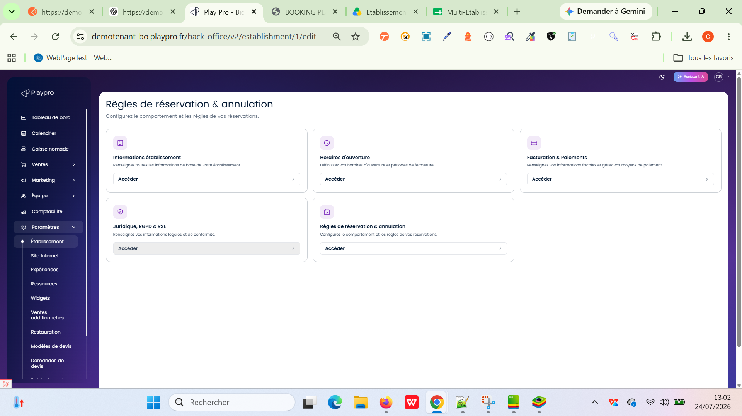

 | PLPRB-2707 [BUG] - Blocage global de l'enregistrement de n'importe quel onglet par la validation masquée des points de fidélité Vérifier qu’un champ d’un onglet de configuration de l’établissement peut être modifié et enregistré sans être bloqué par la validation masquée de establishment.points. | 1) L'admin est connecté au Back-Office avec un email et mot de passe valides {bchaker28@yahoo.com, admin} via URL: https://demotenant-bo.playpro.fr/ back-office/login 2) L'admin est sur la page: https://template-bo.playpro.fr/ back-office/v2/establishment/1/edit 3) Une internet stable et forte 4) Accéder à Paramètres > Établissement. Accéder à https://demotenant-bo.playpro.fr/ back-office/v2/establishment/1/edit. | 1) Ouvrir l’onglet Général. 2) Modifier un champ quelconque. 3) Cliquer sur Enregistrer. 4) Vérifier que la sauvegarde est effectuée sans erreur. 5) Recharger la page et vérifier que la modification est conservée. 6) Répéter le test sur un autre onglet, par exemple Informations fiscales. |  | OK | Chaque formulaire est enregistré indépendamment, sans erreur liée à establishment.points lorsque ce champ n’est pas concerné par la modification. | Passed | 